Tabelle1
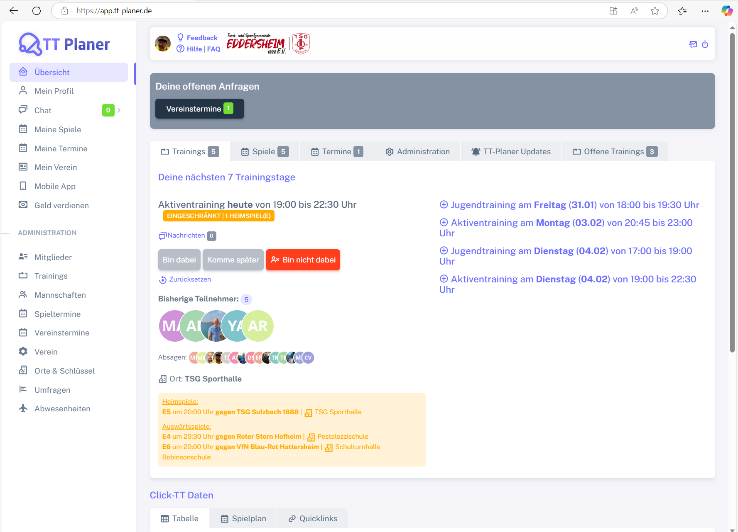
Chromium | xpath=//*[@class='app-brand-link gap-2']
Pixel9Pro_API35
Record / Control | lnkTTPlaner | menMain | lnkFeedback | lnkHilfe | lnkFaq | icoKontakt | icoAbmelden | subDeineOffenenAnfragen | pagTrainings | pagSpiele | pagTermine | pagAdministration | pagTTPlanerUpdates | pagOffeneTrainings | pagTabelle | pagSpielplan | pagQuicklinks
Check defaults

